상품제안서
유치원가방 GB2748 | 상품코드: F10069

 |  |  |  |  |  |  | 02-412-0044 | www.easy1.co.kr
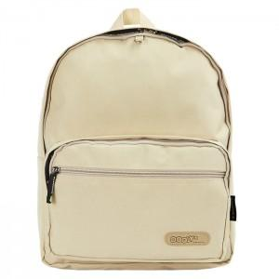

【상세/제작정보】

【인쇄/포장옵션】 | 실크 / 비규격미포장

【공급단가】 | 수량 | 30~ | 50~ | 100~ | 500~ | 1,000~
*VAT별도 | 단가 | 11,410원 | 10,990원 | 10,570원 | 10,150원 | 9,890원

【상품 URL】 | https://dev.easy1.co.kr:443/src/goods_detail.php?gdno=10069

